1. Termelési feladat
Termelési feladat
A farmernek el kell döntenie, hogy ebben az évben hány hold kukoricát és hány hold búzát ültessen. Egy hold hozama 25 mázsa búza, és ez az egy hold heti 10 óra munkát igényel. Egy hold hozama 10 mázsa kukorica, és ez az egy hold heti 4 óra munkát igényel. A búza mázsánként 4$-ért adható el, és a kukorica eladási ára 3$ mázsánként. A farmernak hét hold földje van és heti 40 munkaóra áll rendelkezésére. Kormányzati előírás értelmében ebben az évben legalább 30 mázsa kukoricát kell termelni. Maximalizáljuk a búzából és kukoricából származó teljes jövedelmet!¹
¹Wayne L. Winston: Operációkutatás, Aula, 2003, 58. oldal alapján

Döntési változók:
$$x_{1}=ahány hold búzát ültet \\ x_{2}=ahány hold kukoricát ültet$$

Korlátozó feltételek:
$$x_{1}+x_{2}≤7 \\ 10∗x_{2}+4∗x_{2}≤40 \\ 10∗x_{2}≥3$$

Előjelkorlátozó feltételek:
$$x_{1}≥0 \\ x_{2}≥0$$

Célfüggvény

$$\max{z=4∗25∗x_{1}+3∗10∗x_{2}=100∗x_{1}+30∗x_{2}}$$

1. Feladat megoldás
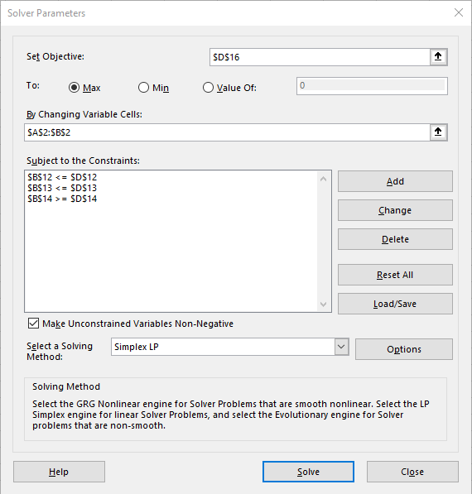
x1 | x2
2.8 | 3

1 | 1 | ≤ | 7
10 | 4 | ≤ | 40
0 | 10 | ≥ | 30
1 | 0 | ≥ | 0
0 | 1 | ≥ | 0

100 | 30 |  | max

 | 5.8 | ≤ | 7
 | 40 | ≤ | 40
 | 30 | ≥ | 30

 | z | = | 370

2. Termelési feladat
A asztalos cég kétfajta fából készült bútort gyárt: asztalokat és székeket. Egy asztalt 27$-ért lehet eladni, és előállításához 10$ értékű nyersanyag szükséges. Minden legyártott asztal 14 dollárral növeli a cég bérben jelentkező változó költségét és az általános költséget. Egy szék 21$-ért adható el, előállításához 9$ értékű nyersanyag szükséges. Minden legyártott szék 10 dollárral növeli a változó- és általános költségeket. Az asztalok és székek gyártása kétféle szakképzett munkát igényel: fafaragó és felületkezelő munkát. Egy asztal előállításához 2 óra felületkezelő munka és 1 óra fafaragó munka szükséges. Egy székhez 1 óra felületkezelő és 1 óra fafaragó munka kell. A cégnek minden héten korlátlan mennyiségű nyersanyag áll rendelkezésére, de csak 100 felületkezelő munkaóra és 80 fafaragó munkaóra használható fel. A székek iránti kereslet korlátlan, asztalokból azonban legfeljebb csak 40-et vesznek meg hetente. Maximalizáljuk a cég heti profitját (bevétel - költségek)!¹
¹Wayne L. Winston: Operációkutatás, Aula, 2003, 51. oldal alapján

Döntési változók:
$$x_{1}=ahány asztalt gyárt egy héten \\ x_{2}=ahány széket gyárt egy héten$$

Korlátozó feltételek:
$${2∗x}_{1}+x_{2}≤100 \\ x_{1}+x_{2}≤80 \\ x_{1}≤40$$

Előjelkorlátozó feltételek:
$$x_{1}≥0 \\ x_{2}≥0$$

Célfüggvény

$$\max{z=\left(27−10−14\right)∗x_{1}+(21−9−10)∗x_{2}=3∗x_{1}+2∗x_{2}}$$

2. feladat megoldás
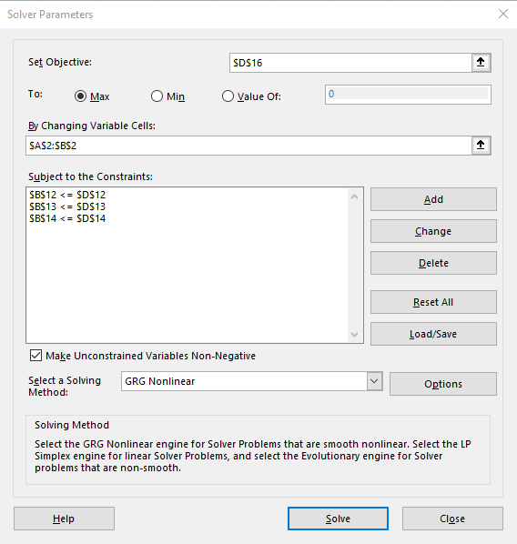
x1 (asztal) | x2 (szék)
20 | 60

2 | 1 | ≤ | 100
1 | 1 | ≤ | 80
1 | 0 | ≤ | 40
1 | 0 | ≥ | 0
0 | 1 | ≥ | 0

3 | 2 |  | max

 | 100 | ≤ | 100
 | 80 | ≤ | 80
 | 20 | ≤ | 40

 | z | = | 180

3. feladat
Kétféle terméket gyártunk (A,B). Az előállításhoz rendelkezésünkre álló erőforrások i, j, k, l . (Például: munkaórák száma, alapanyag mennyisége, elektromos energia, gépóra kapacitás). Az erőforrásokból egységnyi termék előállításhoz szükséges mennyiségek sorban 6, 3, 4, 4. Az erőforrásokból rendelkezésünkre álló összes mennyiség a kapacitás az eddigi felsorolás mintáját követve 16, 10, 16, 12. Ismert még a feladat elvégzéséhez az egyes termékekhez tartozó haszon a következő: A termék 2 egység, B termék 3. (Megoldás: 14 egység)

 | A | B | Kapacitás
 | 1 | 1
Munkaórák száma (óra) | 2 | 4 | 16
Elektromos energia (kW) | 2 | 1 | 10
Fa nyersanyag (kg) | 4 | 0 | 16
Fém nyersanyag (kg) | 0 | 4 | 12

haszon/db | 2 | 3

4. feladat
Egy gyár háromféle terméket gyárt, melyek mindegyikét 4 alkatrészből kell összeszerelni. A termékek darabonkénti anyagszükségletét az alábbi táblázat tartalmazza. Ezen kívül feltüntetésre kerültek az egyes alkatrészek árai, rendelkezésre álló mennyiség és az eladási áruk is. Határozzuk meg az optimális termelési programot Solver segítségével. (Megoldás: 50 960 Ft)

 | Alkatrészek
 | a | b | c | d | eladási ár | önköltség | darab
1. termék | 2 | 3 | 0 | 2 | 1300
2. termék | 1 | 3 | 5 | 2 | 1550
3. termék | 2 | 4 | 1 | 0 | 1000

Érték (Ft) | 100 | 132 | 120 | 98
Készlet (db) | 200 | 460 | 245 | 240
Megmaradt

Nyereség:

5. feladat
A gyár termékeket állít elő, amit az alábbi táblázat tartalmaz. Néhány terméknél meghatározásra került, hogy maximum hány darabot gyárthatnak belőle (1. termék 50, 2. termék 100). Határozza meg Solver segítségével az optimális termelést!

Termék | I. | II. | III. | IV. | Korlát | Felhasznált erőforrás
Gyártott db | 1 | 1 | 1 | 1 | 50,100,n,n
Norma óra | 10 | 20 | 30 | 5 | 2000
Anyagigény | 5 | 4 | 3 | 2 | 500
Bér | 1 | 2 | 3 | 4 | 200

Ár | 100 | 90 | 80 | 70
Önköltség | 20 | 30 | 40 | 50
Hozamegység | 80 | 60 | 40 | 20

Összhozam:

6. feladat
Egy ruhagyár ötféle ruházati terméket gyárt, melyekhez különféle erőforrásokat használ fel. Egy adott időszakban felhasználható erőforrások mennyiségét (erőforrások kapacitása), a termékek fajlagos erőforrásigényét és a termékek darabján keletkező nyereséget (fajlagos nyereség) az alábbi táblázatban foglaltuk össze. Mennyit termeljen a gyár az egyes termékekből, ha az a célja, hogy nyeresége maximális legyen? (Megoldás: 382 558,14Ft)

Erőforrások | Termékek |  |  |  |  | Erőforrások kapacitása
 | Nadrág | Zakó | Blúz | Ing | Szoknya
1. szövet | 2.3 | 3.1 | 0 | 0 | 1.9 | 300
2. szövet | 0.4 | 1.1 | 0.5 | 0 | 1.3 | 400
3. szövet | 0 | 0.5 | 1.2 | 2 | 0.5 | 120
Cérna (m) | 20 | 40 | 10 | 15 | 15 | 4000
Munkaóra | 0.5 | 1 | 0.3 | 1 | 0.4 | 100
Fajlagos nyereség (Ft) | 2000 | 4000 | 600 | 1500 | 1800

